行事予定
 |  |  |  |  |  |  |  |  |  |  |  |  |  |  |  |  |  |  |  |  |  |  |  |  |  | 2023
 |  |  |  | 4 |  |  |  |  |  |  | 2022 | 年度スケジュール表
【次年度作成するとき】
1、セルＬ２の西暦を次の年にす る。
それにより、一年分の曜日が自動で変わる。土日の色も変更される。
2. sheet2に記載されている、祝祭日を該当の日のセルに入力する。
※注意事項 sheet2と同じ単語で入力しないと青色が反映されない。
振替休日→ＯＫ 振り替え休日→不可
3、sheet2に記載されている、社内行事予定を該当の日のセルに入力する。
※注意事項 sheet2と同じ単語で入力しないとオレンジ色が反映されない。
4、３番までできたら、技術本部長に提出し、資格試験日等を入力していただく。
5、作成後、総務掲示板へアップする。
4月 |  | 5月 |  |  | 6月 |  | 7月 |  | 8月 |  |  | 9月 |  | 10月 |  | 11月 |  | 12月 |  | 1月 |  | 2月 |  | 3月
2022-04-01 | 6 | 2022-05-01 | 1 |  | 2022-06-01 | 4 | 2022-07-01 | 6 | 2022-08-01 | 2 |  | 2022-09-01 | 5 | 2022-10-01 | 7 | 2022-11-01 | 3 | 2022-12-01 | 5 | 2023-01-01 | 1 | 2023-02-01 | 4 | 2023-03-01 | 4
2022-04-02 | 7 | 2022-05-02 | 2 |  | 2022-06-02 | 5 | 2022-07-02 | 7 | 2022-08-02 | 3 |  | 2022-09-02 | 6 | 2022-10-02 | 1 | 2022-11-02 | 4 | 2022-12-02 | 6 | 2023-01-02 | 2 | 2023-02-02 | 5 | 2023-03-02 | 5
2022-04-03 | 1 | 2022-05-03 | 3 |  | 2022-06-03 | 6 | 2022-07-03 | 1 | 2022-08-03 | 4 |  | 2022-09-03 | 7 | 2022-10-03 | 2 | 2022-11-03 | 5 | 2022-12-03 | 7 | 2023-01-03 | 3 | 2023-02-03 | 6 | 2023-03-03 | 6
2022-04-04 | 2 | 2022-05-04 | 4 |  | 2022-06-04 | 7 | 2022-07-04 | 2 | 2022-08-04 | 5 |  | 2022-09-04 | 1 | 2022-10-04 | 3 | 2022-11-04 | 6 | 2022-12-04 | 1 | 2023-01-04 | 4 | 2023-02-04 | 7 | 2023-03-04 | 7
2022-04-05 | 3 | 2022-05-05 | 5 |  | 2022-06-05 | 1 | 2022-07-05 | 3 | 2022-08-05 | 6 |  | 2022-09-05 | 2 | 2022-10-05 | 4 | 2022-11-05 | 7 | 2022-12-05 | 2 | 2023-01-05 | 5 | 2023-02-05 | 1 | 2023-03-05 | 1
2022-04-06 | 4 | 2022-05-06 | 6 |  | 2022-06-06 | 2 | 2022-07-06 | 4 | 2022-08-06 | 7 |  | 2022-09-06 | 3 | 2022-10-06 | 5 | 2022-11-06 | 1 | 2022-12-06 | 3 | 2023-01-06 | 6 | 2023-02-06 | 2 | 2023-03-06 | 2
2022-04-07 | 5 | 2022-05-07 | 7 |  | 2022-06-07 | 3 | 2022-07-07 | 5 | 2022-08-07 | 1 |  | 2022-09-07 | 4 | 2022-10-07 | 6 | 2022-11-07 | 2 | 2022-12-07 | 4 | 2023-01-07 | 7 | 2023-02-07 | 3 | 2023-03-07 | 3
2022-04-08 | 6 | 2022-05-08 | 1 |  | 2022-06-08 | 4 | 2022-07-08 | 6 | 2022-08-08 | 2 |  | 2022-09-08 | 5 | 2022-10-08 | 7 | 2022-11-08 | 3 | 2022-12-08 | 5 | 2023-01-08 | 1 | 2023-02-08 | 4 | 2023-03-08 | 4
2022-04-09 | 7 | 2022-05-09 | 2 |  | 2022-06-09 | 5 | 2022-07-09 | 7 | 2022-08-09 | 3 |  | 2022-09-09 | 6 | 2022-10-09 | 1 | 2022-11-09 | 4 | 2022-12-09 | 6 | 2023-01-09 | 2 | 2023-02-09 | 5 | 2023-03-09 | 5
2022-04-10 | 1 | 2022-05-10 | 3 |  | 2022-06-10 | 6 | 2022-07-10 | 1 | 2022-08-10 | 4 |  | 2022-09-10 | 7 | 2022-10-10 | 2 | 2022-11-10 | 5 | 2022-12-10 | 7 | 2023-01-10 | 3 | 2023-02-10 | 6 | 2023-03-10 | 6
2022-04-11 | 2 | 2022-05-11 | 4 |  | 2022-06-11 | 7 | 2022-07-11 | 2 | 2022-08-11 | 5 |  | 2022-09-11 | 1 | 2022-10-11 | 3 | 2022-11-11 | 6 | 2022-12-11 | 1 | 2023-01-11 | 4 | 2023-02-11 | 7 | 2023-03-11 | 7
2022-04-12 | 3 | 2022-05-12 | 5 |  | 2022-06-12 | 1 | 2022-07-12 | 3 | 2022-08-12 | 6 |  | 2022-09-12 | 2 | 2022-10-12 | 4 | 2022-11-12 | 7 | 2022-12-12 | 2 | 2023-01-12 | 5 | 2023-02-12 | 1 | 2023-03-12 | 1
2022-04-13 | 4 | 2022-05-13 | 6 |  | 2022-06-13 | 2 | 2022-07-13 | 4 | 2022-08-13 | 7 |  | 2022-09-13 | 3 | 2022-10-13 | 5 | 2022-11-13 | 1 | 2022-12-13 | 3 | 2023-01-13 | 6 | 2023-02-13 | 2 | 2023-03-13 | 2
2022-04-14 | 5 | 2022-05-14 | 7 |  | 2022-06-14 | 3 | 2022-07-14 | 5 | 2022-08-14 | 1 |  | 2022-09-14 | 4 | 2022-10-14 | 6 | 2022-11-14 | 2 | 2022-12-14 | 4 | 2023-01-14 | 7 | 2023-02-14 | 3 | 2023-03-14 | 3
2022-04-15 | 6 | 2022-05-15 | 1 |  | 2022-06-15 | 4 | 2022-07-15 | 6 | 2022-08-15 | 2 |  | 2022-09-15 | 5 | 2022-10-15 | 7 | 2022-11-15 | 3 | 2022-12-15 | 5 | 2023-01-15 | 1 | 2023-02-15 | 4 | 2023-03-15 | 4
2022-04-16 | 7 | 2022-05-16 | 2 |  | 2022-06-16 | 5 | 2022-07-16 | 7 | 2022-08-16 | 3 |  | 2022-09-16 | 6 | 2022-10-16 | 1 | 2022-11-16 | 4 | 2022-12-16 | 6 | 2023-01-16 | 2 | 2023-02-16 | 5 | 2023-03-16 | 5
2022-04-17 | 1 | 2022-05-17 | 3 |  | 2022-06-17 | 6 | 2022-07-17 | 1 | 2022-08-17 | 4 |  | 2022-09-17 | 7 | 2022-10-17 | 2 | 2022-11-17 | 5 | 2022-12-17 | 7 | 2023-01-17 | 3 | 2023-02-17 | 6 | 2023-03-17 | 6
2022-04-18 | 2 | 2022-05-18 | 4 |  | 2022-06-18 | 7 | 2022-07-18 | 2 | 2022-08-18 | 5 |  | 2022-09-18 | 1 | 2022-10-18 | 3 | 2022-11-18 | 6 | 2022-12-18 | 1 | 2023-01-18 | 4 | 2023-02-18 | 7 | 2023-03-18 | 7
2022-04-19 | 3 | 2022-05-19 | 5 |  | 2022-06-19 | 1 | 2022-07-19 | 3 | 2022-08-19 | 6 |  | 2022-09-19 | 2 | 2022-10-19 | 4 | 2022-11-19 | 7 | 2022-12-19 | 2 | 2023-01-19 | 5 | 2023-02-19 | 1 | 2023-03-19 | 1
2022-04-20 | 4 | 2022-05-20 | 6 |  | 2022-06-20 | 2 | 2022-07-20 | 4 | 2022-08-20 | 7 |  | 2022-09-20 | 3 | 2022-10-20 | 5 | 2022-11-20 | 1 | 2022-12-20 | 3 | 2023-01-20 | 6 | 2023-02-20 | 2 | 2023-03-20 | 2
2022-04-21 | 5 | 2022-05-21 | 7 |  | 2022-06-21 | 3 | 2022-07-21 | 5 | 2022-08-21 | 1 |  | 2022-09-21 | 4 | 2022-10-21 | 6 | 2022-11-21 | 2 | 2022-12-21 | 4 | 2023-01-21 | 7 | 2023-02-21 | 3 | 2023-03-21 | 3
2022-04-22 | 6 | 2022-05-22 | 1 |  | 2022-06-22 | 4 | 2022-07-22 | 6 | 2022-08-22 | 2 |  | 2022-09-22 | 5 | 2022-10-22 | 7 | 2022-11-22 | 3 | 2022-12-22 | 5 | 2023-01-22 | 1 | 2023-02-22 | 4 | 2023-03-22 | 4
2022-04-23 | 7 | 2022-05-23 | 2 |  | 2022-06-23 | 5 | 2022-07-23 | 7 | 2022-08-23 | 3 |  | 2022-09-23 | 6 | 2022-10-23 | 1 | 2022-11-23 | 4 | 2022-12-23 | 6 | 2023-01-23 | 2 | 2023-02-23 | 5 | 2023-03-23 | 5
2022-04-24 | 1 | 2022-05-24 | 3 |  | 2022-06-24 | 6 | 2022-07-24 | 1 | 2022-08-24 | 4 |  | 2022-09-24 | 7 | 2022-10-24 | 2 | 2022-11-24 | 5 | 2022-12-24 | 7 | 2023-01-24 | 3 | 2023-02-24 | 6 | 2023-03-24 | 6
2022-04-25 | 2 | 2022-05-25 | 4 |  | 2022-06-25 | 7 | 2022-07-25 | 2 | 2022-08-25 | 5 |  | 2022-09-25 | 1 | 2022-10-25 | 3 | 2022-11-25 | 6 | 2022-12-25 | 1 | 2023-01-25 | 4 | 2023-02-25 | 7 | 2023-03-25 | 7
2022-04-26 | 3 | 2022-05-26 | 5 |  | 2022-06-26 | 1 | 2022-07-26 | 3 | 2022-08-26 | 6 |  | 2022-09-26 | 2 | 2022-10-26 | 4 | 2022-11-26 | 7 | 2022-12-26 | 2 | 2023-01-26 | 5 | 2023-02-26 | 1 | 2023-03-26 | 1
2022-04-27 | 4 | 2022-05-27 | 6 |  | 2022-06-27 | 2 | 2022-07-27 | 4 | 2022-08-27 | 7 |  | 2022-09-27 | 3 | 2022-10-27 | 5 | 2022-11-27 | 1 | 2022-12-27 | 3 | 2023-01-27 | 6 | 2023-02-27 | 2 | 2023-03-27 | 2
2022-04-28 | 5 | 2022-05-28 | 7 |  | 2022-06-28 | 3 | 2022-07-28 | 5 | 2022-08-28 | 1 |  | 2022-09-28 | 4 | 2022-10-28 | 6 | 2022-11-28 | 2 | 2022-12-28 | 4 | 2023-01-28 | 7 | 2023-02-28 | 3 | 2023-03-28 | 3
29 | 44680 | 1900-01-29 | 44710 |  | 1900-01-29 | 44741 | 1900-01-29 | 44771 | 1900-01-29 | 44802 |  | 1900-01-29 | 44833 | 1900-01-29 | 44863 | 1900-01-29 | 44894 | 1900-01-29 | 44924 | 1900-01-29 | 44955 |  |  | 1900-01-29 | 45014
1900-01-30 | 44681 | 1900-01-30 | 44711 |  | 1900-01-30 | 44742 | 1900-01-30 | 44772 | 1900-01-30 | 44803 |  | 1900-01-30 | 44834 | 1900-01-30 | 44864 | 1900-01-30 | 44895 | 1900-01-30 | 44925 | 1900-01-30 | 44956 |  |  | 1900-01-30 | 45015
 |  | 1900-01-31 | 44712 |  |  |  | 1900-01-31 | 44743 | 1900-01-31 | 44773 |  |  |  | 1900-01-31 | 44865 |  |  | 1900-01-31 | 44926 | 1900-01-31 | 44957 |  |  | 1900-01-31 | 45016

祝日一覧
日付 | 名称
2022-01-01 | 元日
2022-01-10 | 成人の日
2022-02-11 | 建国記念の日
2022-02-23 | 天皇誕生日
2022-03-21 | 春分の日
2022-04-29 | 昭和の日
2022-05-03 | 憲法記念日
2022-05-04 | みどりの日
2022-05-05 | こどもの日
2022-07-18 | 海の日
2022-08-11 | 山の日
2022-09-19 | 敬老の日
2022-09-23 | 秋分の日
2022-10-10 | スポーツの日
2022-11-03 | 文化の日
2022-11-23 | 勤労感謝の日
2023-01-01 | 元日
2023-01-02 | 休日
2023-01-09 | 成人の日
2023-02-11 | 建国記念の日
2023-02-23 | 天皇誕生日 | 日付 | 内容
2023-03-21 | 春分の日 | 2022-01-29 | 仮予定
2023-04-29 | 昭和の日 | 2022-04-01 | 年度初め式 入社式
2023-05-03 | 憲法記念日 | 2022-04-07 | 新入社員歓迎会
2023-05-04 | みどりの日 | 2022-05-30 | 仮予定
2023-05-05 | こどもの日 | 2022-06-30 | 仮予定
2023-07-17 | 海の日 | 2022-07-30 | 仮予定
2023-08-11 | 山の日 | 2022-08-05 | 納涼会
2023-09-18 | 敬老の日 | 2022-08-15 | 夏季休暇
2023-09-23 | 秋分の日 | 2022-08-16 | 夏季休暇
2023-10-09 | スポーツの日 | 2022-08-30 | 仮予定
2023-11-03 | 文化の日 | 2022-09-30 | 仮予定
2023-11-23 | 勤労感謝の日 | 2022-10-01 | 一級土木実地試験
2022-08-17 | 夏季休日 | 2022-10-02 | 技術士一次試験
2022-08-18 | 夏季休日 | 2022-10-03 | RCCM試験
2022-08-19 | 夏季休日 | 2022-10-04 | ｲﾝﾌﾙｴﾝｻﾞ接種（本社予定）
 |  | 2022-10-30 | 仮予定
 |  | 2022-11-30 | 仮予定
 |  | 2022-12-23 | 忘年会
 |  | 2022-12-27 | 仕事納め
 |  | 2022-12-28 | 年末休暇
 |  | 2022-12-29 | 年末休暇
 |  | 2022-12-30 | 年末休暇
 |  | 2022-12-31 | 年末休暇
 |  | 2023-01-03 | 年始休暇
 |  | 2023-01-04 | 年始休暇
 |  | 2023-01-05 | 年始休暇
 |  | 2023-01-10 | 仕事始め祈願
 |  | 2023-01-30 | 仮予定
 |  | 2023-03-21 | 春分の日
 |  | 2023-03-30 | 仮予定

 |  |  |  | https://www8.cao.go.jp/chosei/shukujitsu/gaiyou.html

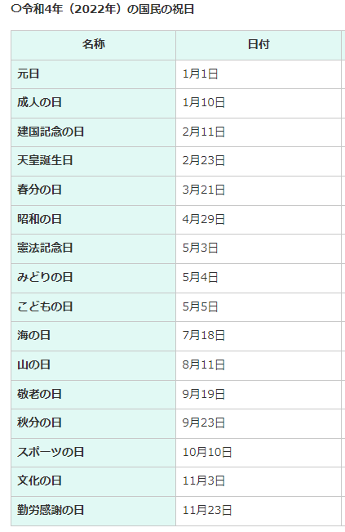
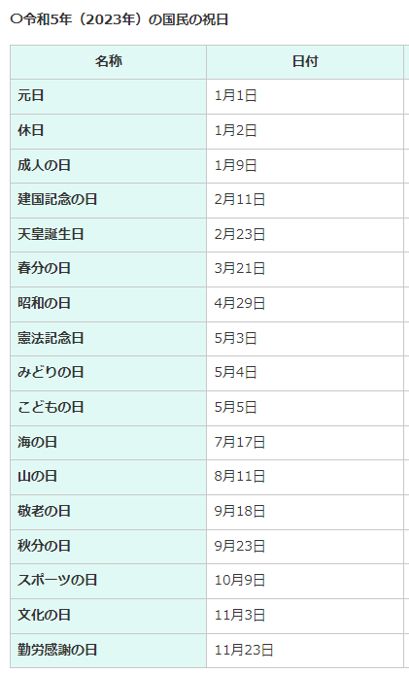
 |  |  |  | https://www.tschoolbank.com/excel/schedule-calendar/

